상품제안서
나빌레라 모시조각보 컬러 컵받침 5p | 상품코드: S48120

 |  |  |  |  |  |  | 02-713-8555 | www.synergygift.co.kr
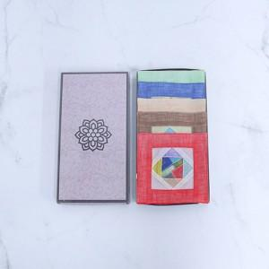

【상세/제작정보】

【인쇄/포장옵션】 | 실크 / 포장불가능

【공급단가】 | 수량 | 30~ | 100~ | 300~ | 1,000~ | 5,000~
*VAT별도 | 단가 | 7,650원 | 7,280원 | 7,000원 | 6,650원 | 6,500원

【상품 URL】 | https://www.synergygift.co.kr:443/src/goods_detail.php?gdno=48120

